大师谈游戏设计 创意与节奏
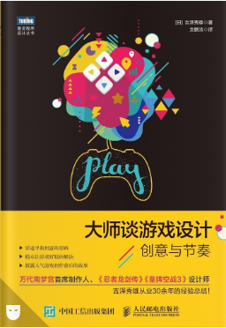
大师谈游戏设计：创意与节奏
第 1 章 核心创意的三要素
 | 什么是创意
 |  | 核心创意
 |  |  | 主题 | 或者叫题材，说白了就是以什么题材来做游戏。
 |  |  | 概念 | 就是指“让玩家玩什么”。
 |  |  | 系统 | 它的职责是实现概念。
 |  | 支撑核心的创意 |  |  | 《智龙迷城》的核心创意三要素
 |  | 扩充核心的创意 |  |  |  | 主题 .......... 凑相同颜色
 |  |  |  |  |  | 概念 .......... 在一次移动中尽量凑齐更多同色转珠，享受连锁消除的舒服体验
 |  |  |  |  |  | 系统 .......... 在限制时间内可以控制 1 颗转珠不断地与相邻转珠换位的机制、凑齐 3颗或更多同色转珠即可消除的机制
 |  |  |  |  | 《怪物弹珠》的核心创意三要素
 |  |  |  |  |  | 主题 .......... 台球
 |  |  |  |  |  | 概念 .......... 利用反弹与撞击配合队友消灭敌人，体验爽快感与战略性
 |  |  |  |  |  | 系统 .......... 拉弹弓射弹珠的操作、合体攻击
 |  |  |  |  |  | 副概念 ....... 与身边的朋友合作
 |  |  |  |  |  | 系统 .......... 多人联机
 |  |  |  |  | 《LINE：迪士尼消消看》的核心创意三要素
 |  |  |  |  |  | 主题 .......... 消除 Q 版迪士尼角色
 |  |  |  |  |  | 概念 .......... 迅速找出并消除相连的积木，从中享受舒服体验
 |  |  |  |  |  | 系统 .......... 连线 3 个或更多积木进行消除的机制、依据物理演算堆砌在一起的积木
 |  |  |  |  | 《钻地小子》的核心创意三要素
 |  |  |  |  |  | 主题 .......... 挖掘
 |  |  |  |  |  | 概念 .......... 边挖边躲的紧张感与快感
 |  |  |  |  |  | 系统 .......... 方块的连锁效应、玩家身处其中
 |  |  |  |  | 《风之克罗诺亚》的核心创意三要素
 |  |  |  |  |  | 主题 .......... 魔幻世界的冒险
 |  |  |  |  |  | 概念 .......... 利用敌人来征服地图
 |  |  |  |  |  | 系统 .......... 抓住并投掷敌人、利用敌人进行二段跳跃
 |  |  |  |  |  | 副概念 ....... 以 2D 游戏的操作感享受 3D 空间的探险
 |  |  |  |  |  | 系统 .......... 镜头与在固定路线上移动的玩家时刻保持垂直
第 2 章 核心创意的思路
 | 不以现有游戏为原型 |  |  |  | 如果抛不开现有游戏，思维就会被这些游戏的机制所禁锢。
 | 不以类型为出发点 |  |  |  | 动作、消除、节奏、RPG、射击、格斗、飞行射击、运动、冒险等思路受到限制。
 | 先在脑子里跑跑看 |  |  |  | 思考创意就是“想象、讲述、考量……”不断循环的过程
 | 一个创意不要思考太久 |  |  |  | 创意就是将现有元素以新的方式组合，在短时间内想出尽可能多的创意。
 | 创意是否能带来全新体验 |  |  |  | 鉴定创意好坏的标准之一。
 | 逆向思维 |  |  |  | 想办法变废为宝，看能不能让原本的缺陷转变为有利条件。
 | 某些创意必须要有视觉效果支持 |  |  |  | 作为一款游戏，视觉效果和创意必须能做到互补。单纯视觉效果强大的游戏根本不能拿来“玩”。
 | 研究“玩” |  |  |  | 研究“什么样的情况会触动人的内心”。
 | 目标用户 |  |  |  | 就是我们要服务的对象，说白了就是“我们想哄谁开心”。
第 3 章 考虑节奏
 | 最合适的节奏
 |  | 每个概念都有一个最适合它的绝妙节奏。而所有的系统也都是为了以最佳节奏来实现概念而存在的。
 |  | 概念的节奏不同，用以实现的系统也必然不同，从中诞生出的核心创意的节奏自然也大不一样。
 |  | 可以说，新创意就是由独特的节奏组合而成的。
 | 节奏的具体例子
 |  | 《智龙迷城》反馈又来源于系统实现的节奏
 |  | 《怪物弹珠》“速度”正是系统实现的节奏。
 |  | 《迪士尼消消看》反馈来源于两个节奏，一个是连线系统带来的节奏，另一个是物理演算让积木滚落所带来的节奏。
 |  | 《风之克罗诺亚》从抓住敌人到跳起，再到利用敌人二段跳跃飞到更高处，整个动作流程毫不拖沓。正是这个节奏让概念“利用敌人来征服地图”显得轻松而舒服。
 |  | 《钻地小子》节奏由“砖块的下落速度”以及“挖掘砖块后自身向下落的重力效应”共同组成。它实现了概念“边挖边躲的紧张感与快感”。
 | 节奏的关键元素
 |  | 节奏的舒服可以来自按键操作，来自用触控笔或手指触摸屏幕，来自依据操作显示的特效，来自特效出现时的音效，甚至可以是上述这些元素发生的时机和间隔。
 |  | 归根结底，节奏的舒服源于人类五感中的视觉、听觉、触觉，是这三种感觉相互融合而成的
 |  | 游戏与其他娱乐手段之间存在一个决定性的差异，那就是互动性 。可以说，对节奏影响最大的就是“操作感”。
 | 操作感与节奏
 | 任何创意都有它的节奏
 |  | 即便是同一个创意，用不同的节奏也能让它们变成不同的游戏。
 |  | 创意就是将现有节奏以新的方式组合。
第 4 章 确认创意的核心
 | 支撑核心的创意
 |  | 《钻地小子》“氧气”“氧气胶囊”“×标方块”“每 100 米一个中断点”这四个创意全都是为概念服务的
 | 扩充核心的创意
 |  | 扩充核心的创意很好找，只要以核心创意为核心来创作即可。
 |  | 这个创意能让概念更好玩吗？
 |  |  | 看这些用于扩充核心的创意是不是为核心创意的概念服务的。
 |  |  | 核心创意太弱会导致创意内容不足，使得一款游戏存在多个小核心到头来游戏成品如同一盘散沙。
 |  | 创意是否位于核心
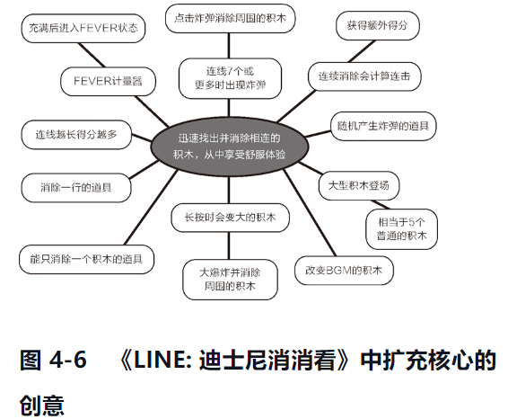
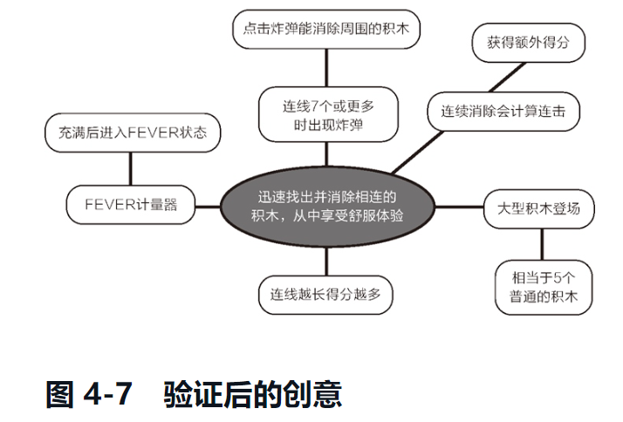

 |  | 没有无用的创意
 |  | 核心创意有时是会变的
 |  | 核心可玩内容会发生变化
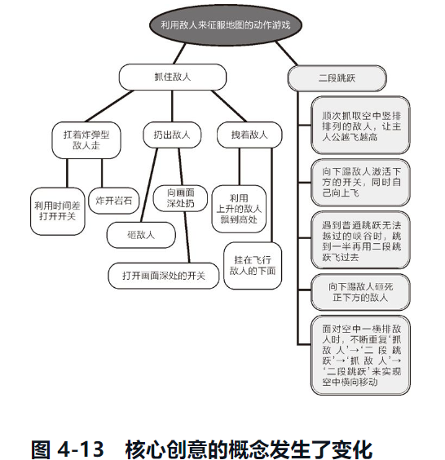

 |  |  | 当我们拥有多个核心，并且绞尽脑汁都无法将其整理出想象中的效果时，说明我们还欠缺一个真正能放到核心位置的创意。
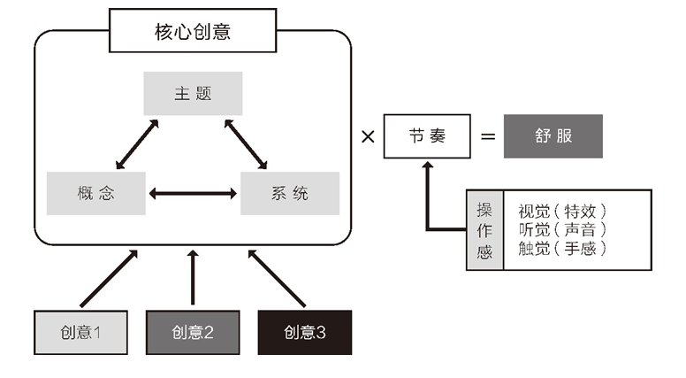

第 5 章 向他人讲述创意
 | 将想到的创意讲述给他人听
 | 讲概念时带上节奏
 | 讲给团队成员
 | 展示
 |  | 展示的秘诀①：面向听众说话
 |  | 展示的秘诀②：幻灯片上只写要点
 |  | 展示的秘诀③：借助幻灯片传达节奏
 |  | 展示的秘诀④：从最有趣的地方讲起
 |  | 展示的秘诀⑤：带上肢体动作
第 6 章 培育创意
 | 扩充创意
 |  | 团队成员聚在一起开会讨论创意时，最重要的是对概念是什么 ，即这个游戏是玩什么的 达成共识，同时还要全员准确地掌握最合适的节奏。
 | 团队合作创作游戏时
 |  | 首先要保证共享概念与节奏。
 | 实例：PAC-MAN TILT
 | 概念发生变化时
 | 循着概念思考
 |  | 所有创意都是为了让概念成立而存在的
 | 激发团队的潜力
 |  | 保证全员的思路不偏离概念，让大家都积极地为让游戏更有趣出谋划策。
 | 玩转创意头脑风暴
 | 思考必要的创意
 | 如何采用创意
第 7 章 确定操作感
 | 确定节奏
 | 操作要尽量精简
 |  | 操作要精简，能做的事要丰富多样
 | 《智龙迷城》的操作感
 | 反应是操作感的生命
 |  | 判断反应好坏的基准是什么呢？答案是“玩家当前的操作是想做什么”。
 | 《炸弹人杰克》的操作感
 | 《LINE：迪士尼消消看》的操作感
第 8 章 游戏附件的节奏
 | 比如进入游戏之前的模式选择菜单画面、过关后或游戏结束后公布结果用的统计画面等。这些游戏主要内容之外的内容称为“游戏附件”。
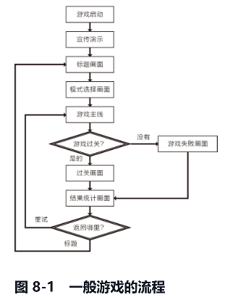
 | 降低游戏热情的因素
 | 先连通整个游戏流程
 |  | 游戏开始开发之后要尽早加入游戏附件来连通整个游戏流程，不能只顾着开发游戏主要内容。
 | 时刻注意整体的节奏
 |  | 团队成员通过试玩整个游戏流程能体会到游戏主线的节奏的好坏
 |  | 同理，试玩整个流程也能感受出游戏附件的节奏衔接是否平衡。
 | 载入时间的节奏
 | 宣传演示的节奏
 |  | 玩家第二、第三次玩游戏时基本不会再看宣传演示，所以它必须具备跳过机制。
 | 标题画面的节奏
 | 模式选择画面的节奏
 | 菜单画面的操作性
 |  | 要根据各个阶段的情况尽量减少玩家的输入次数。
 | 游戏主要内容的节奏
 | 过关画面的节奏
 | 游戏失败画面的节奏
 |  | 这个画面的作用是让玩家稍稍冷静，促使其为下一次挑战做好心理准备。
 | 结果统计画面的节奏
 | 重试的节奏
 | 游戏整体的节奏
 |  | 游戏玩的就是节奏，不同的游戏必然有着不同的节奏。
 |  | 节奏要贴近玩家的心境，极力避免削减游戏热情的因素。
第 9 章 诱导玩家贴近概念
 | 界面要简明易懂
 |  | UI 里通常显示了玩家进行游戏时必要的信息，例如剩余生命数、剩余生命值、道具、敌人的生命值、限制时间、剩余能量、燃料表等。
 | 告诉玩家怎么玩
 |  | 游戏玩法不能用说明文来说明，应该利用游戏机制让玩家在游戏过程中理解。
 |  | 最理想的情况下，玩家可以通过玩游戏自然而然地理解游戏玩法和规则。
 |  | 向玩家传递游戏玩法时也要注意节奏，保证不对游戏整体节奏造成影响。
 | 实例：《钻地小子》
 | 实例：《风之克罗诺亚》
 | 诱导玩家
 |  | 维持游戏创作者与玩家之间的信任关系
 |  | 常理还是要严格遵守的。
 | 用可调整项目的平衡性来诱导
 | 通过机制传递信息
 |  | 让镜头安排也成为传递给玩家的一种信息，能使玩家在游戏失败时更容易接受责任。
 |  | 通过游戏机制、道具位置等非语言的东西向玩家传递信息是创作游戏的重要手法之一。
 | 在创作游戏时，应该通过机制使用非文字的方式诱导玩家贴近概念，让玩家享受独自解开谜团的喜悦。
第 10 章 为节奏增添变化
 | 用道具创造节奏
 | 动作游戏的地图设计
 |  | 要让玩家时刻觉得自己在前进。
 |  | 后退的感觉和做无用功的感觉都是削减游戏热情的重要因素，我们一定要尽力排除这种创造压力的因素。
 |  | 道具摆放的基本要求是能一笔画完。
 | 敌人的摆放
 |  | 接二连三消灭敌人攻略地图的爽快感是动作游戏的精髓之一
 |  | 要说游戏最大的敌人是什么，答案是“腻烦”。
 |  | 那么腻烦的原因在哪里呢？在于单调。
 |  | 所以为了避免单调，我们需要给节奏增添变化。
 | 有缓有急
 |  | 游戏整体节奏要有缓有急 。
 |  | 轻快、迅速、动态地消灭敌人攻略地图是个不错的享受，但偶尔还是要让玩家停下来
 |  | 设置中 BOSS 也是常用的手法之一。
 | 重视速度的关卡
 |  | 在游戏中设置比通常速度更快的关卡也不失为一种不错的选择。
 |  | 这种关卡最大的作用是让玩家享受不一样的速度感，所以要保证任何人随便练几次都能过关
 | 解谜关卡
 |  | 让玩家用基本动作来解一些简单的谜题。
 |  | 用这个手法时要也注意谜题不能太难，否则会打断原本很不错的节奏。
 |  | 动作游戏最理想的状态是谜题与动作的平衡
 | BOSS 的设计
 |  | 进入 BOSS 战区域之前，我们可以给玩家一些“预兆”
 |  | 注意 BOSS 出场画面的时长。 |  |  | 所以 BOSS 的出场画面在 2 到 4 秒为宜。
 |  | 如果输的方式让人无法接受，那么这款游戏也就没什么前途了。
第 11 章 设计玩家的心理状态
 | 玩得好要使劲表扬
 | 失败瞬间最需要重视
 |  | 玩家在什么情况下会放弃游戏呢？
 |  |  | 首先是搞不清失败原因的时候。
 |  |  | 知道自己为什么失败，但是怎么也找不到规避失败的方法。
 | 失败要合理
 |  | 若想提高失败的合理性，必须让玩家能通过画面中的信息充分预测接下来将发生的事。
 |  | 游戏在玩家失败的瞬间最有可能被放弃。
 | 用地形和敌人的位置传递信息
 | 迷茫会破坏节奏
 | 玩游戏的原动力
 |  | 1. 开心、不甘
 |  | 2. 寻求满足
 |  | 3. 寻求胜利
 |  | 4. 想炫耀
 |  | 5. 想与其他人交流
 |  | 6. 想帮助别人
 |  | 7. 想获得谈资与朋友聊天
第 12 章 延长游戏寿命
 | 游戏主要内容之外的课题
 |  | 一个常用的方法就是设置游戏主要内容之外的课题，把它们分散到游戏各个角落。
 |  | 比如安排“集齐本关卡所有金币可以获得称号！”“每个关卡都有 3 个隐藏的奖章，试着全找出来吧！”等与游戏主线并无关系的课题。
 |  | 游戏主要内容要维持在所有人都能通关的难度，此外可以为高手设计一些不影响通关的课题。
 |  | 考虑到开发成本的话最好的方法是诱导玩家重复玩已经通关的关卡。
 | 时刻保持前进
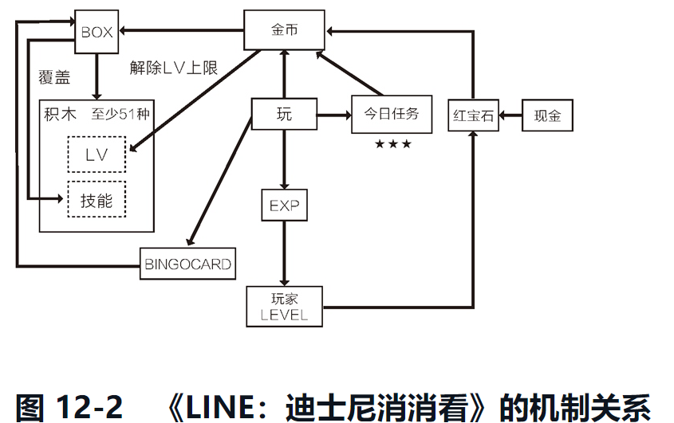

 |  | 游戏总有某些元素处于前进状态，因此玩家能获得“前进感”，就算不断重复同一种游戏，也不会感到单调。
 | 改变游戏目的
 |  | 一种办法就是变更游戏主要内容的过关条件，比较常用的手法是“竞速”。
 |  | 改变游戏方式的机制同时还能改变游戏的节奏，带来新鲜的游戏体验
 | 添加限制
 | 模式
 |  | 可以准备多种模式，比如为单人游戏准备的“故事模式”“竞速模式”“解谜模式”“网络对战模式”，为多人游戏准备的“对战模式”“合作模式”等。
 |  | 这些模式的操作方法都与游戏主要内容相同，但规则和目的均有区别。
 | 改变节奏
 |  | 不管是改变目的，还是添加限制，又或是增加模式，全都是为了改变游戏的节奏。
 |  | 节奏相同的游戏本质上就是同一种游戏。
第 13 章 游戏的平衡性
 | 调整平衡性时，最关键的是要俯瞰游戏整体，把握游戏节奏。
 | 难度的波动
 |  | 游戏难度不能从开始到结尾单纯地呈直线上升。
 |  | 调整游戏平衡性的关键就在于俯瞰游戏整体，各部分的难度要在俯瞰游戏整体的基础上决定。
 | 游戏的组成元素
 | 确定主题
 |  | 给各个关卡设置主题，或者说各关卡的目标。
 |  | 比如“熟悉基本操作”“掌握弓箭的基本及进阶用法”等
 | 强化游戏印象
 |  | 关卡名 |  |  | 比如 1-1 或 Level 36 等。
 |  | 关卡的长度 |  |  | 打通这一关所需的时间
 |  | 关卡的难度 |  |  | 注意难度不能一味地上升，要有波动。
 |  | 主题（本关的目标） |  |  | 确定这一关应该实现什么效果。
 |  | 让玩家享受何种乐趣 |  |  | 明确这一关要让玩家享受到何种乐趣
 |  | 由哪些元素组成 |  |  | 写出地图的创意、敌人的创意、机关的创意等具体元素。
 |  | 玩家在本关体验的游戏过程 |  |  | 想象玩家从关卡开始到过关的整个游戏过程，并以故事形式记录下来。
 |  | 目光不能局限于某个关卡，要从整体的平衡性出发进行判断。
 |  | 注意两点，一是“能否升华核心创意”，二是“是否拖累节奏”。
 | 教学式难度变化
 |  | 这种让玩家逐渐熟悉敌人或机关，最终完成高难度技巧的诱导方式称为“教学式难度变化”
 |  |  | (1) 亮相 |  | 目的就是介绍该机关或角色会以何种规律做何种事情
 |  |  | (2) 正式启用 |  | 让玩家在应对敌人或机关时伴随一定风险，能感受到刺激。
 |  |  | (3) 应用 |  | 让玩家体验更高难度的游戏，可以连续安排同一机关，或者与其他机关和敌人相组合，甚至让多种敌人发动复合攻击。
 |  | 这种循序渐进的介绍方法可以让玩家在游戏中自行学习，主动研究攻略之法，体验尝试并成功的快感。
 | 画面内的信息
 |  | 玩家只能通过画面中的图像获取信息来判断当前情况。
 | 试玩样本
 |  | 毫无预备知识的人试玩游戏能教给我们很多东西。 |  |  |  |  | 最好能安排 10 个人。
 | 调整的项目要尽量少
 |  | 用尽量少的参数完成尽量多的工作，以达到以假乱真的目的。
 | 不知如何调整时该怎么办
 |  | 选简单的一方就好。
 | 隐藏关卡
 |  | 隐藏关卡充其量不过是个“附赠品”，它完全独立于主线之外，游戏主线必须在主线之内完结。
 | 黑白棋效应
 |  | 只要刚开始的时候能抓住玩家的心，最后的时候能让玩家充分享受成就感，就算中间多少有一些不平衡，
 |  | 玩家也会觉得“虽然有差强人意之处，但总体很有趣，这游戏没白玩”。
 |  | 这就好像下黑白棋，只要两头都是白子，中间所有黑子就都会被翻成白子。
第 14 章 剧情在游戏中的意义
 | 影院 DISP.
 |  | 加入剧情是一把双刃剑。
 | 游戏与剧情的关系
 |  | 在游戏各关卡之间插入视觉动画叙述剧情时，最要引起注意的就是“不能破坏节奏”。
 | 非游戏莫属的剧情
 |  | 游戏最大的特征是其互动性，所以我们不能单纯地让玩家看一个个电影片段，而是要寻求游戏独有的表现方法。
后记 创作这世上没有的东西
 | 游戏创作的经验
 |  | 创意再好也要符合整体的概念，不能破坏流程与节奏。
 | 这世界不需要重复的东西
 |  | 在创作时要时刻想着“我创作的东西能给人们带来何种未知的体验”。
 | 致意欲投身游戏业界的读者
 |  | 创作游戏不可以是自我满足，创作游戏的第一动机应该是给别人带来快乐。

